Sheet1
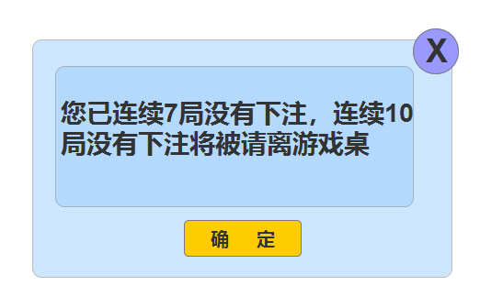
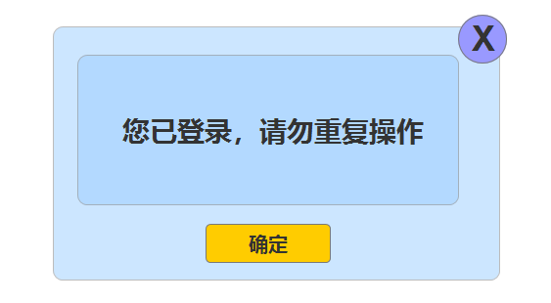
closecode | 游戏ID | 显示位置 | 说明 | 类型 | 前端展示内容 | 按钮 | 跳转 | 界面展示
4000 | 0 | 平台 | 余额不足准入 | 弹窗 | 账号余额不足，请前往充值 | 确定、取消 | 跳转平台充值界面
4001 | 0 | 大厅 | 参数错误 | 飘字 | 服务器开小差了，请重新进入~
4002 | 0 | 大厅 | 服务错误 | 飘字 | 服务器开小差了，请重新进入~
4003 | 0 | 大厅 | token错误 | 飘字 | 请重新进入~
4004 | 0 | 平台 | 用户已经登录 | 弹窗 | 您已经登录，请勿重复操作 | 确定、取消 | 跳转到平台登录
4005 | 0 | 平台 | 用户不存在 | 弹窗 | 用户不存在，请重新尝试 | 确定、取消 | 跳转到平台登录
4006 | 0 | 大厅 | 用户状态错误 | 飘字 | 请重新进入~
4007 | 0 | 大厅 | 游戏踢出 | 弹框 | XXXXXXXXX | 确定
4008 | 0 | 大厅 | 用户离开 | 弹框 | XXXXXX | 确定
4009 | 0 | 大厅 | 未知错误 | 飘字 | 网络不好，请重新进入~
4010 | 10 | 牌桌 | 超时未操作 | 飘框 | 长久未操作，自动退出房间 | 确定
4011 | 10 | 牌桌 | 匹配错误 | 飘字 | 匹配不成功，请重新匹配
4012 | 10 | 牌桌 | 换桌失败 | 飘字 | 匹配不成功，请重新匹配
4013 | 10 | 牌桌 | 换桌提示 | 飘字 | 正在换桌，请耐心等待
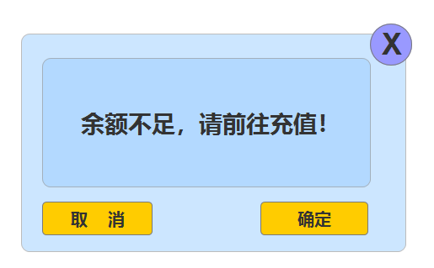
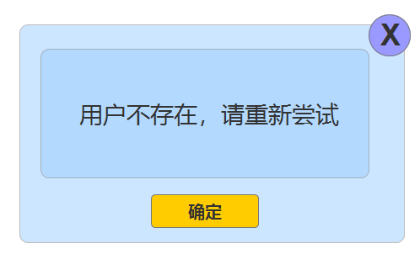
4014 | 10 | 牌桌 | 筹码不足 | 飘字 | 筹码不足，无法跟注
4015 | 30 | 牌桌 | 下注时间错误 | 飘字 | 非下注阶段，请耐心等待
4016 | 30 | 牌桌 | 下注超过限额 | 飘字 | 下注失败，牌桌下注限额为XXXXX
4017 | 30 | 牌桌 | 筹码不足下注 | 飘字 | 筹码不足，无法下注
4018 | 30 | 牌桌 | 未下注提醒 | 弹窗 | 您已连续7局没有下注，连续10局没有下注将被请离牌桌 | 确定
4019 | 30 | 牌桌 | 踢出提醒 | 弹窗 | 您已连续7局没有下注，被请离了牌桌 | 确定
4020 | 31 | 牌桌 | 下注时间错误 | 飘字 | 非下注阶段，请耐心等待
4021 | 31 | 牌桌 | 下注超过限额 | 飘字 | 下注失败，此下注点限红为XXX-XXXX
4022 | 31 | 牌桌 | 筹码不足下注 | 飘字 | 筹码不足，无法下注
4023 | 31 | 牌桌 | 下注点错误 | 飘字 | 局数超过30 ，不能下注该下注点
4024 | 31 | 牌桌 | 未下注提醒 | 弹窗 | 您已连续7局没有下注，连续10局没有下注将被请离牌桌 | 确定
4025 | 31 | 牌桌 | 踢出提醒 | 弹窗 | 您已连续7局没有下注，被请离了牌桌 | 确定

 |  |  |  |  |  |  |  |  | 玩家在同一个界面的提示用飘字，因为各种原因切到另外界面或者很重要的提醒则用弹窗

